1
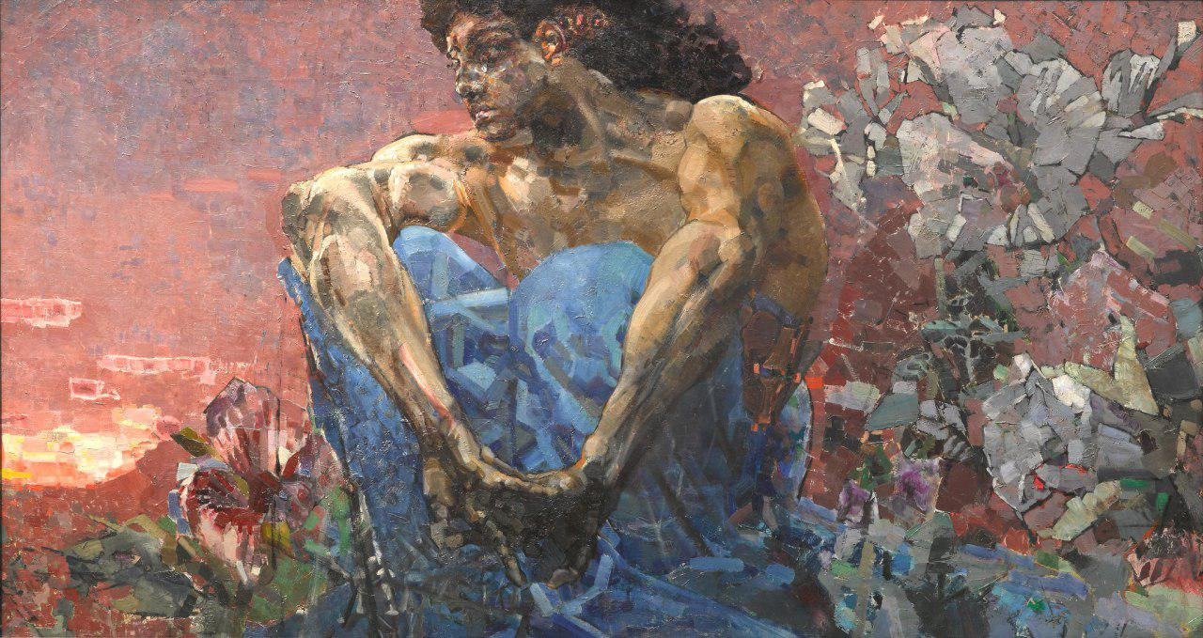
Вопросы | Ответы
Когда родился автор (например, век или год)?
В каком временном периоде жил автор (например, век или год)?
Где родился автор (например, страна или город)?
Когда умер автор (например, век или год)?
Где умер автор (например, страна или город)?
Какие еще картины написаны автором?
Какова философия автора?
В каком стиле пишет автор?
Насколько известен/популярен автор?

Был(-а) ли у автора возлюбленный(-ая) или муза?
В чем смысл картины?
Что изображено на картине?
В каком стиле выполнена картина?
Картина выглядит старой/современной. Интересно, когда она была написана (например, век или год)?
Интересный сюжет. Где картина была написана (например, страна или город)?
Есть ли похожие картины?
Мне кажется, эта картина достаточно (не) популярна. Я прав?
Хотелось бы знать, существуют ли какие-то интересные факты из жизни автора?

Хотелось бы знать, существуют ли какие-то интересные факты о картине?

